Tabelle1
Punktewolkenverschiebung berechnen lassen in Excel

 |  |  | FALSE
Zielpunkt: | In millimeter, Grad | GK-Lage | In millimeter, Grad | Coordinaten in mm | EINGABE | Hypotenuse | 33012757273.218
X: | 0.000 | X: | 32574191616 | 32574191616.000 | BERECHNUNG |  | RAD | Grad [°]
Y: | 0.000 | Y: | 5363225088 | 5363225088.000 | AUSGABE | Radiane zu den Coordinaten α | 0.16318242188 | 9.3496640642
Z: | 0.000 | Z: | 549490 | 549490.000 |  | Radiane Drehung φ | 2.5477216863 | 145.9737 |  |  |  |  | Ecke | Richtung
 |  | Winkel: | 32,77 (zu geographischen Norden) | 145.9737 | FALSE | Radiane verdreht β | -2.3845392644 | -136.62403594 |  |  |  | 32574214144.000 | 32574191616 | 32574210048 | -18432 |  | -0.58800260355
 |  |  |  |  |  |  |  |  |  |  |  | 5363208704.000 | 5363225088 | 5363212800 | 12288 |  | -33.690067526
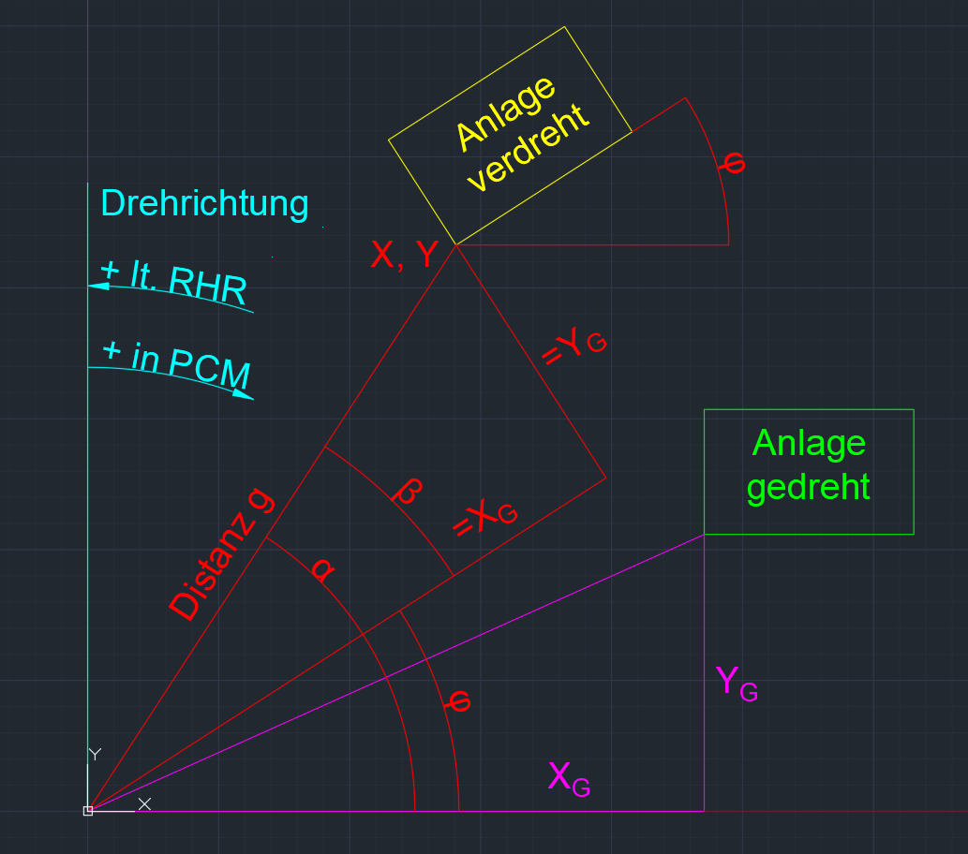
 |  |  |  |  | Eingaben für LFM: | Rohe Verschiebung: |  |  |  |  |  | 548769.500 | 549490 | 548058 | 1432
 |  |  |  |  | 23995746656.8152 | AUSGABE | in MM:
 |  |  |  |  | 22672588850.0273 | X gerade | -23995746656.815
 |  |  |  |  | -549490.0000 | Y gerade | -22672588850.027
 |  |  |  |  | 145.9737 | Höhe | 549490
 |  |  |  |  | Im LFM ist der Winkel φ positiv anzugeben

 |  |  |  |  | Korrektur (Nicht bei Winkelversatz): | Korrektur (Nicht bei Winkelversatz):
 |  |  |  |  | 136.530 | -29780.000
 |  |  |  |  | 15848.290 | -15120.000
 |  |  |  |  | -5897.110 | 0.000

 |  |  |  |  | Neue Ausgabe:
 |  |  |  |  | 23995776300.2852
 |  |  |  |  | 22672588121.7373
 |  |  |  |  | -543592.8900
 |  |  |  |  | 145.9737

 |  |  |  |  |  |  |  |  | X1 | Y1 | X2 | Y2 | XD | YD
 |  |  |  |  |  |  | Test 2nn | -33.6900 | -625.21 | -48.16 | 29833.97 | -227.19 | -30459.18 | 179.03 | -0.0058776348664 | -0.33676
 |  |  |  |  |  |  | Test 3 | -34.0820 | -1245.73 | -96.05 | 29095.68 | -68.49 | -30341.41 | -27.56 | 0.00090832932354 | 0.05204
 |  |  |  |  |  |  | Test 4 | -34.1377 | -2361.6 | 2585.22 | 28001.47 | 2644.17 | -30363.07 | -58.95 | 0.0019415008407 | 0.11124
 |  |  |  |  |  |  | Test 5 | -34.1098 | 18002 | -19654.36 | 48392.08 | -19610.68 | -30390.08 | -43.68 | 0.0014373101328 | 0.08235
 |  |  |  |  |  |  | Test 6 | -34.0263 | -542.59 | -55.04 | 29761.73 | -56.42 | -30304.32 | 1.38 | -4.5538061869E-05 | -0.0026091387523

